상품제안서
스테이24 스텐 라이크 텀블러 350ml | 상품코드: F17467

 |  |  |  |  |  |  | 02-412-0044 | www.easy1.co.kr
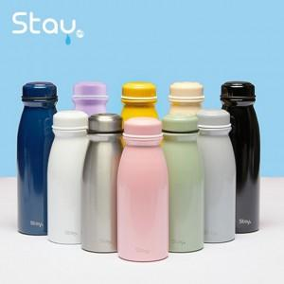

【상세/제작정보】 | 1.배송비1BOX 25EA 5000원(vat-)

【인쇄/포장옵션】 | 실크, 레이저, 풀칼라, 개별인쇄 / 포장지포장

【공급단가】 | 수량 | 50~ | 100~ | 300~ | 500~ | 1,000~
*VAT별도 | 단가 | 16,200원 | 15,930원 | 15,520원 | 15,250원 | 14,850원

【상품 URL】 | https://dev.easy1.co.kr:443/src/goods_detail.php?gdno=17467

